A) Betriebsdaten
WEIDERECHNER für Raufutterverzehrer

Betriebsnummer
Vor- und Nachname
Straße
PLZ
Ort

Umsetzung der Weidehaltung für Raufutterverzehrer am Bio-Betrieb
Im Hinblick auf Tiergesundheit, artgerechte Haltung und Produktqualität bietet die Weidehaltung zahlreiche Vorteile. In vielen Fällen sind durch die Optimierung der Weidehaltung ebenfalls betriebs- und arbeitswirtschaftliche Verbesserungen möglich. Daher sollte die Weidehaltung als Chance für betriebliche Weiterentwicklungen gesehen werden.
Der vorliegende Weiderechner inkl. Weideplan stellt die Umsetzung der Weidevorgaben hinsichtlich der Bio-Verordnung sicher und stellt die notwendigen Dokumentationsblätter zur Verfügung.
Der/die BetriebsleiterIn kann zur Berechnung der zu weidenden Tieranzahl zwischen zwei Varianten wählen.
a) 50 % des RGVE-Bestandes
oder
b) 1 RGVE pro Hektar weidefähigem Grünland
Es obliegt der Entscheidung des Betriebsleiters, welche Flächen beweidet werden und welche Tiere auf die Weide kommen. Anders als wie in der ÖPUL-Maßnahme "Tierschutz-Weide" sind hier auch keine Mindestweideflächen bzw. –weidetage angegeben.

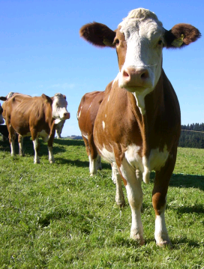

Erstellt:
Stefan Rudlstorfer, LK Oberösterreich
DI Veronika Edler, BIO AUSTRIA
Stand: März 2020
 | Bei offenen Fragen kontaktieren Sie bitte Ihren/Ihre Bio-BeraterIn in Ihrem Bundesland!

